设计
• 设计目的
 | 1、增加社交玩法
 | 2、强化星盟的作用，提升星盟活跃度

• 活动概述
 | 本活动是一个以星盟为单位的集体贡献型活动。
 | 玩家在活动期间参与【月活动的爬塔战斗】，有概率获得【星盟礼盒】。
 | 所有礼盒将进入星盟的公共奖励池。
 | 活动结算后，每位在结算时仍处于该星盟的成员，需主动前往活动界面，手动领取等同于星盟公共池总数量的礼盒奖励。

• 详细说明
 | 一. 名词解释：
 | 【星盟礼盒】：活动道具，由玩家战斗掉落，存入星盟公共池，活动结束后玩家可在活动界面领取，领取后以物品形式发放至玩家背包
 | 【星盟公共池】：用于记录和存储本星盟在活动期间累计获得的所有【星盟礼盒】数量。

 | 二. 界面说明：

 | 1.入口
 | 月活动主界面新增活动入口，跳转id：194

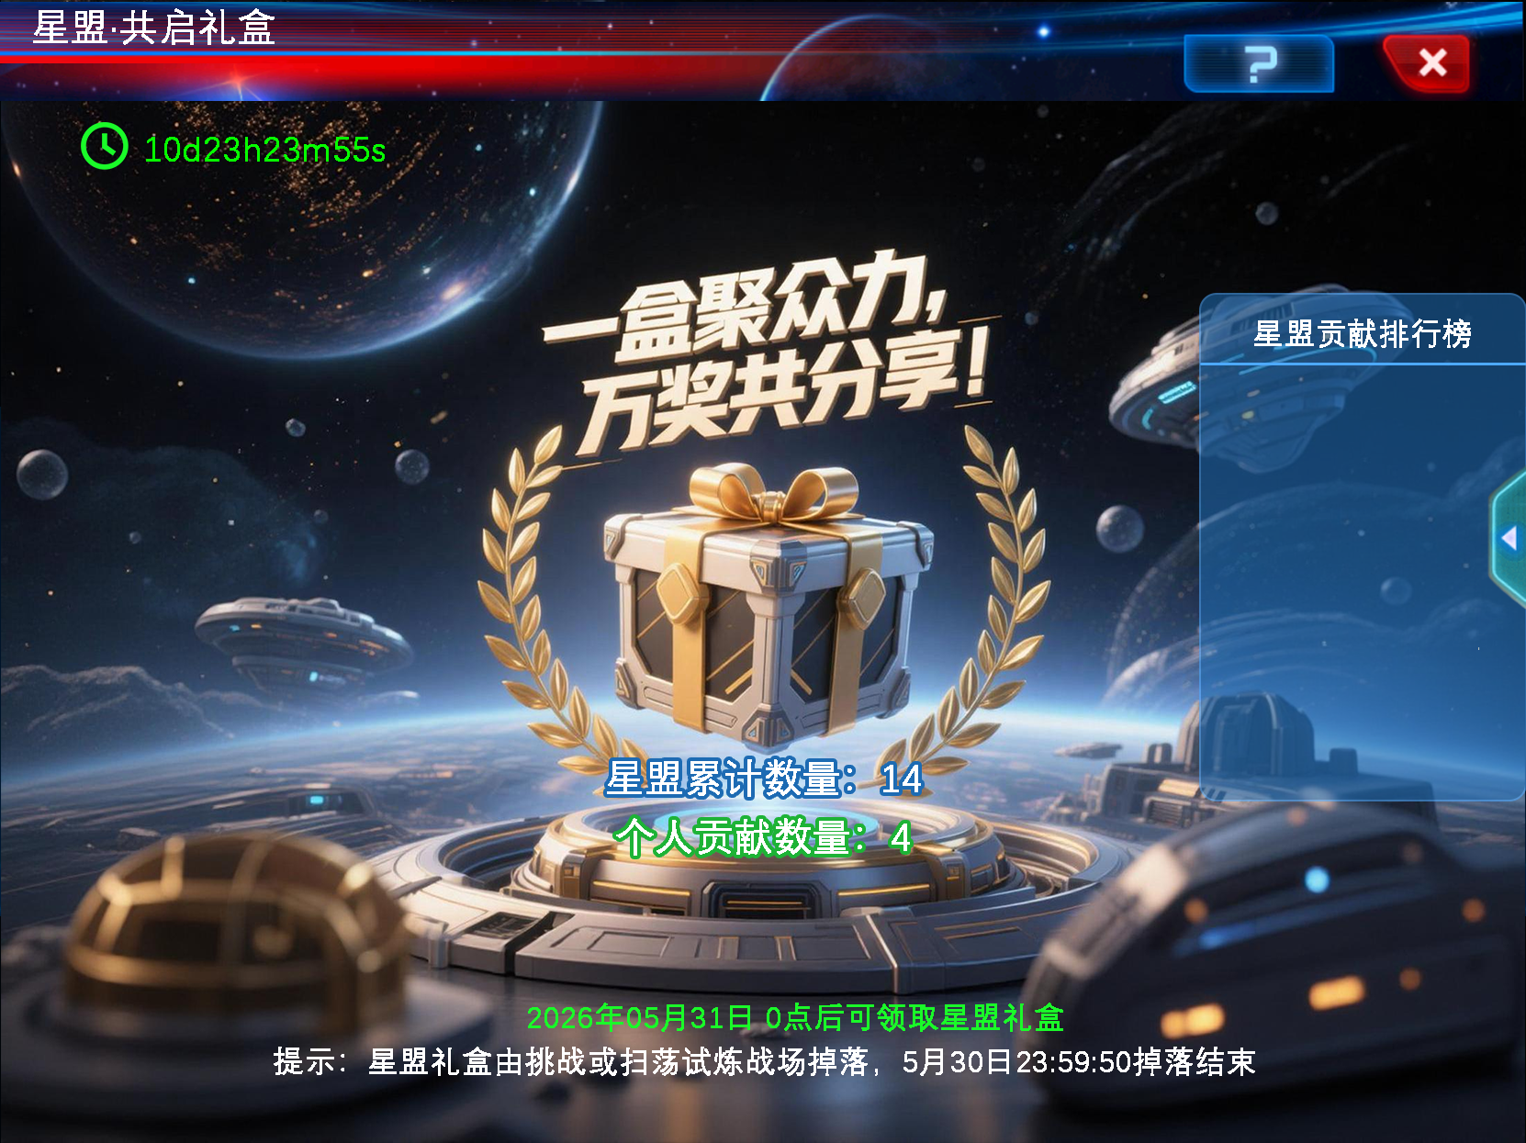
标题
倒计时
提示说明文字
星盟累计数量和个人贡献数量，
退出星盟后数量都归0
艺术字，需要美术将每个语言各出一张，最好做成图集
星盟内部玩家贡献礼盒数量排行榜，只供展示，无特殊奖励等实际作用
复用星际旅航排行榜的样式
只显示前10和玩家自己排行
帮助说明
 | 2.界面说明

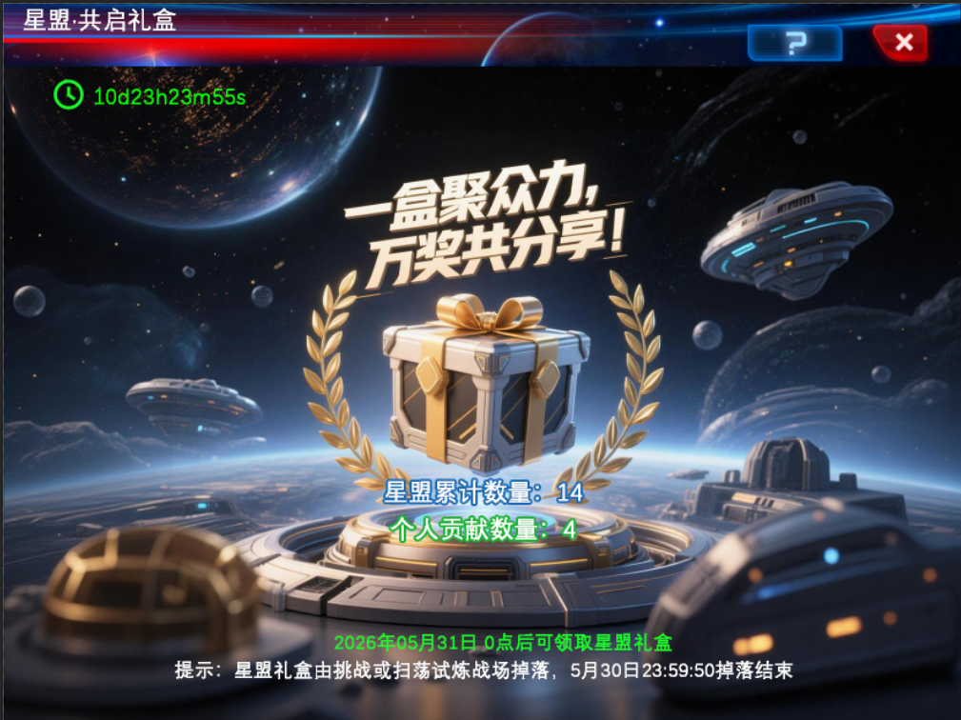
活动结束，可领取奖励界面： 不管玩家是否有星盟，都显示此界面
若活动结算时未加入任何星盟，星盟累计数量和个人贡献都为0，奖励无法领取

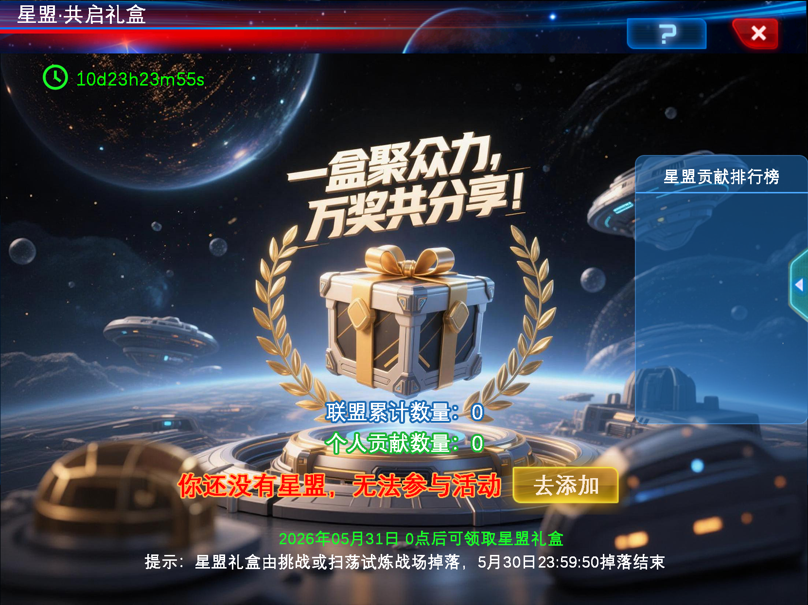
玩家没有星盟时，无法参加活动，爬塔不掉落星盟礼盒，数量都归0
同时在界面此处进行提示和引导按钮

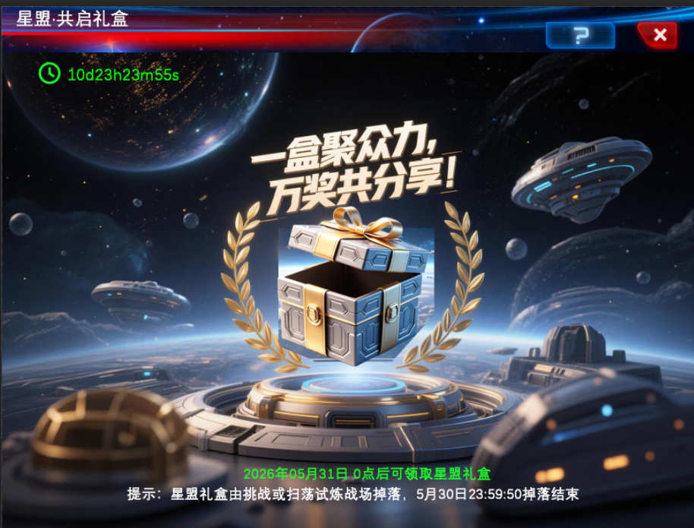
奖励领取后，宝箱变为开启的状态
 | 三. 规则详细说明
 | 1、活动时间
 | 活动包含贡献阶段和展示阶段，配置表需要配两段时间（可能中间需要结算奖励，需错开时间）

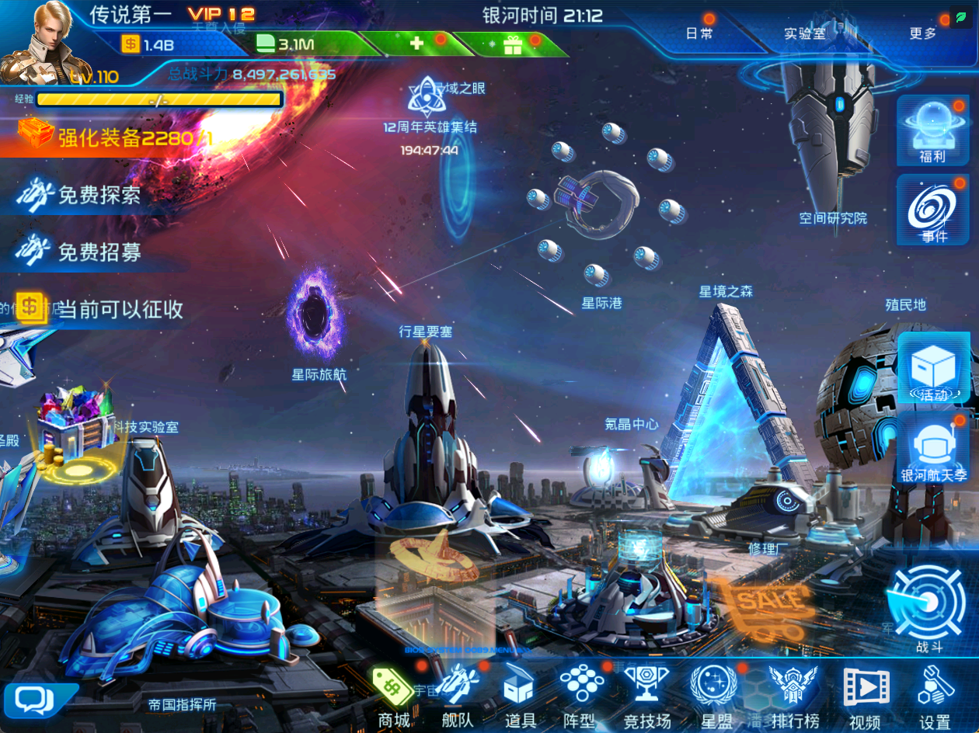
 | ①贡献阶段： | 任何星盟成员在活动期间，只要成功完成一次【月活动的爬塔战斗】（无论手动还是扫荡），就有独立的概率获得1个【星盟礼盒】。
 |  | 该礼盒不会进入玩家个人背包，而是直接累加到其所在星盟的【星盟公共池】中。
 |  | 在活动界面，会实时显示本星盟当前的【星盟公共池】礼盒总数
 |  | 礼盒数量显示刷新规则：每次进入活动界面刷新1次

 | ②展示阶段： | 玩家无法再获得新礼盒，可进入活动界面领取礼盒奖励
 |  | 礼盒图标抖动，以提示玩家点击领取（参考游戏主界面在线奖励）

 | 活动展示阶段结束后，活动界面不再显示。若有还未领取的礼盒，需要系统自动发送到奖励中心

 | 2. 参与条件
 | 1. 必须加入星盟
 | 2. 未加入星盟者：无法掉落礼盒，但可进入活动界面，活动界面添加“加入星盟”的跳转按钮（引导其加入星盟）
 | 3. 资格判定：以 2026年5月30日 23:59（活动结束时刻） 玩家所属的星盟为准，决定其最终奖励领取资格与归属
 | 不同条件的处理规则：
 | ①. 活动期间加入星盟 → 活动结束前未退出
 | 正常参与：可领取该星盟公共池的全部礼盒数量

 | ②. 活动期间加入星盟 → 中途退出 → 活动结束时无星盟
 | 无法领取任何礼盒

 | ③3. 活动期间加入星盟A → 中途退出 → 加入星盟B（在5月30日前）
 | 可领取星盟B的礼盒（按星盟B的公共池总数）。
 | 玩家在A的战斗贡献仍计入A的池子，但玩家本人只享有B的领取权，无法领取星盟A的礼盒。

 | ④. 活动结束后（5月31日0点后）退出星盟
 | 仍可正常领取

 | ⑤若星盟在活动期间解散，视为中途退出星盟，规则同②、③

 | 3. 礼盒获取规则
 | 来源：仅限【月活动爬塔战斗】（包括手动 & 扫荡）
 | 掉落概率： | 基础概率：1% / 次战斗（可配置）
 | 加成机制： | 星盟等级每+1，全成员+0.2% 掉落率（上限+2%，即星盟Lv10时达7%）（加成值和上限可配置）
 | 归属：每次成功掉落的【星盟礼盒】不直接进入玩家背包，而是计入 所属星盟的公共礼盒池

 | 4.礼盒进度通知
 | 每日首次登录，将在星盟聊天频道推送星盟礼盒进度通知：“您的星盟已收集 %s 个礼盒！继续战斗助力全盟！”

 | 5.成员贡献榜，
 | 活动界面含成员贡献榜，仅显示本星盟贡献礼盒前10名的星盟成员

 | 四. 配置表
 | global新增字段：
 | str_key | str_type | str_value | str_desc
 | allianceActivityTime | term | alliance_time | 活动贡献时间(关联usual表
 | allianceActivityShowTime | term | alliance_show_time | 展示时间(关联usual表
 | allianceDropItemID | int | 27113 | 掉落的星盟礼盒道具Id
 | allianceDropItemCount | int | 1 | 每次最多掉落N个
 | allianceDropProbability | int | 10 | 基础掉落概率（千分比）
 | allianceDrop_Bonusvalue | int | 1 | 星盟等级每+1级对应的加成值（千分比）
 | allianceDrop_Bonusvalue_Max | int | 20 | 星盟等级加成值上限（千分比）
 | allianceDrop_personal_Max | int | 4 | 每天每人掉落次数上限

 | 掉落概率=基础掉落概率+（星盟等级x星盟每级加成值）

 | 五. 美术需求 （已完成：\\nas.thinkplay.co\ThinkPlay\GL新增美术资源提交\2026年资源\4月\星盟·共启礼盒）
 | 序号 | 需求名 | 需求描述 | 参考
 | 1 | 星盟礼盒 |  | 
 | 2 | 艺术字：星盟集结，礼盒共分享！ |  需中文、英语、韩语、日语、繁体、法语、德语、俄语 最好出成图集
 | 星盟集结，礼盒共分享！ 翻译： | 中文 | 英语 | 韩语 | 日语 | 中文繁体 | 法语 | 德语 | 俄语
 |  | 星盟集结，礼盒共分享！ | Alliance Assemble! Share the Gift Box! | 연맹 집결! 선물 상자를 함께 나누자! | 連盟、集結せよ！ギフトボックスを共に分け合え！ | 星盟集結，禮盒共分享！ | Alliance, rassemblez-vous ! Partagez la boîte-cadeau ! | Bündnis, versammelt euch! Teilt die Geschenkbox! | Альянс, собирайся! Подарочный ящик — на всех!

 | 3 | 活动背景 | 注意需要有代表星盟的橄榄枝花环 | 
 | 4 | 星盟礼盒领取后，箱子打开状态

 | 整体界面参考：

